D1
■ Clock | Clock มีหน้าที่เตรียม System Clock ให้พร้อมก่อนระบบทำงานปกติ โดยต้องเลือกแหล่ง Clock, ตั้งค่าความถี่, ตรวจสอบความเสถียร และยืนยันว่า Clock ที่ใช้งานจริงถูกต้อง

 | · Initialize clock subsystem |  |  |  |  | → Initialize the clock subsystem during startup before normal application operation. |  |  |  |  |  | ต้อง Initialize ระบบ Clock ตอนเริ่มต้นระบบ ก่อนที่ Application จะเข้าสู่การทำงานปกติ
 |  |  |  |  |  | ตอนเปิดระบบขึ้นมา ต้องตั้งค่า Clock ให้พร้อมก่อน

 | · Select system clock source |  |  |  |  | → Configure the system clock source according to the clock configuration table. |  |  |  |  |  | ต้องเลือกแหล่งกำเนิด Clock ตาม Clock Configuration Table
 |  |  |  |  |  | ไม่กำหนด Clock Source แบบตายตัวในโค้ด แต่ต้องเลือกจาก Configuration Table ว่าจะใช้ Clock Source ตัวใดเป็น System Clock |  |  |  |  |  | Clock ใน MCU / Clock จาก External
 |  |  |  |  |  | → Supported clock sources shall include IMO and external crystal oscillator if available. |  |  |  |  |  | ต้องรองรับ Clock source อย่างน้อยคือ IMO และ External Crystal Oscillator ถ้ามีให้ใช้งาน
 |  |  |  |  |  | ต้องเลือก system clock source ตาม Clock Configuration Table |  |  |  |  |  | Internal Main Oscillator
 | · Configure system clock frequency |  |  |  |  | → Configure the system clock frequency according to the system configuration. |  |  |  |  |  | ต้องตั้งค่าความถี่ของ System Clock ตาม System Configuration
 |  |  |  |  |  | → The target frequency shall be configurable. |  |  |  |  |  | ค่า Target Frequency ต้องสามารถ Configure ได้
 |  |  |  |  |  | ความถี่ของระบบ เช่น 8 MHz, 24 MHz, 48 MHz, 80 MHz ไม่ควรถูกเขียนตายตัวใน Logic หลัก แต่ควรกำหนดจาก Config

 | · Verify clock source stability |  |  |  |  | → Verify that the selected clock source has reached a stable operating state before use. |  |  |  |  |  | ต้องตรวจสอบว่า Clock source ที่เลือกมีสถานะเสถียรแล้วก่อนนำมาใช้งาน
 |  |  |  |  |  | หลังจากเปิดใช้งาน Clock source เช่น external crystal ต้องรอจนกว่าสัญญาณ Clock จะนิ่งก่อน ถึงจะเอามาใช้เป็น system clock ได้

 | · Verify PLL/FLL lock status |  |  |  |  | → Verify that the PLL/FLL has achieved lock status before it is used as a system clock source. |  |  |  |  |  | ต้องตรวจสอบว่า PLL/FLL Lock แล้ว ก่อนที่จะใช้เป็น System Clock Source | หาเพิ่มวิธีตั้งค่า
 |  |  |  |  |  | ถ้าระบบใช้ PLL หรือ FLL เพื่อสร้างความถี่เป้าหมาย ต้องรอให้มัน Lock ก่อน |  |  |  |  |  | PLL (Phase-Locked Loop)
 |  |  |  |  |  |  |  |  |  |  |  | FLL (Frequency-Locked Loop)
 | · Switch system clock source |  |  |  |  | → Switch the system clock source from the default startup clock source to the configured target clock source. |  |  |  |  |  | ต้องสามารถเปลี่ยน System Clock Source จาก Clock เริ่มต้นตอน Startup ไปเป็น Clock Source เป้าหมายที่กำหนดไว้ใน Config
 |  |  |  |  |  | ตอน MCU เริ่มต้น อาจใช้ default startup clock ก่อน เช่น IMO ความถี่ต่ำหรือ internal clock
 |  |  |  |  |  | หลังจาก Initialize แล้ว ต้องเปลี่ยนไปใช้ Clock ที่ระบบต้องการจริง เช่น External Crystal หรือ PLL output

 | · Verify active clock source |  |  |  |  | → Verify that the active system clock source matches the configured target clock source after switching. |  |  |  |  |  | หลังจาก Switch Clock แล้ว ต้องตรวจสอบว่า Clock Source ที่ใช้งานจริงตรงกับ Target Clock Source ที่ Config ไว้
 |  |  |  |  |  | หลังสั่งเปลี่ยน Clock ต้องอ่านสถานะกลับมาตรวจสอบว่าเปลี่ยนสำเร็จจริงไหม

 | · Restore clock after low-power wake-up |  |  |  |  | → Restore and verify the required clock configuration after wake-up from low-power mode if required. |  |  |  |  |  | หลังจาก Wake-up จาก Low-power mode ถ้าจำเป็น ต้อง Restore และ Verify Clock Configuration ที่ต้องใช้ | ประหยัดพลังงาน
 |  |  |  |  |  | ตอนเข้า Low-power mode ระบบอาจปิดหรือลด Clock บางตัวเพื่อประหยัดพลังงาน เช่น ปิด PLL, ปิด External Crystal, ลดความถี่ CPU
 |  |  |  |  |  | หลัง Wake-up ต้องตั้ง Clock กลับให้ถูกต้องก่อนทำงานต่อ

 |  |  |  |  |  |  |  |  |  |  |  | วิธี config ความถี่
 |  |  |  |  |  |  |  |  |  |  |  | หาประเภท clock
 |  |  |  |  |  |  |  |  |  |  |  | บอกทำไมก่อนน | สรุป clock architecture ใช้ตัวไหนได้บ้าง

■ Timer

 | · Initialize system timer |  |  |  |  | → Initialize the system timer before normal application operation. |  |  |  |  |  | ต้องเริ่มต้นระบบ Timer ก่อนที่ Application จะเข้าสู่การทำงานปกติ
 |  |  |  |  |  | ก่อนที่ระบบจะเข้าโหมดทำงานจริง เช่น Normal Mode ต้องมีการเตรียม Timer ให้พร้อมก่อน

 | · Configure base tick period |  |  |  |  | → Generate a 1 ms base tick for software timing services. |  |  |  |  |  | ต้องสร้าง base tick ทุก ๆ 1 ms เพื่อใช้เป็นฐานเวลาของ Software | ทำเพื่ออะไร
 |  |  |  |  |  | Timer ต้องสร้างสัญญาณเวลาพื้นฐานทุก 1 ms เช่น ทุก 1 ms จะเพิ่มค่า counter ขึ้น 1
 |  |  |  |  |  |  |  |  |  |  |  | Base Tick เป็น ตัวอ้างอิงเวลาให้ Module อื่น ใช้งาน
 | · Provide timeout service |  |  |  |  | → Provide timeout measurement based on the system time base. |  |  |  |  |  | ต้องมีบริการตรวจสอบ timeout โดยอ้างอิงจาก system time base
 |  |  |  |  |  | ระบบต้องสามารถวัดได้ว่า “เวลาที่กำหนดหมดหรือยัง”

 | · Configure normal main cycle |  |  |  |  | → Support a periodic main cycle of 4 ms. |  |  |  |  |  | ต้องรองรับ main cycle แบบ periodic ทุก ๆ 4 ms
 |  |  |  |  |  | ระบบต้องสามารถสร้างรอบการทำงานหลักทุก 4 ms ได้ (รัน main cycle ทุกๆ 4 ms.)
 |  |  |  |  |  | อ่านค่า หรือ ประมวนผลต่างๆ ค่าจากบอดเซนเซอ
 | · Generate main cycle trigger |  |  |  |  | → Generate a periodic trigger for main cycle execution. |  |  |  |  |  | ต้องสร้าง trigger เป็นระยะ ๆ เพื่อสั่งให้ main cycle ทำงาน
 |  |  |  |  |  | ต้องส่งสัญญาณหรือ flag ให้ระบบรู้ว่าถึงเวลารัน main cycle แล้ว

 | · Detect timer overflow |  |  |  |  | → Detect and handle system timer overflow without affecting timing services. |  |  |  |  |  | ต้องตรวจจับและจัดการกรณี system timer overflow โดยไม่ให้กระทบบริการด้านเวลา
 |  |  |  |  |  | ถ้า timer counter นับไปจนสุดค่าที่เก็บได้ แล้ววนกลับมา 0 ระบบต้องยังทำงานถูกต้อง |  |  |  |  | ไม่ให้ตัว Timer พัง
 |  |  |  |  |  | 254,255,0,1,2,3 |  |  |  |  |  | ไม่ใช้เช็คว่าเกิด Overflow เมื่อไหร่แต่เป็นการ ออกแบบให้ฟังชั่นสามารถนับต่อได้ต่อให้ Tick เกิด Overflow

 | · Provide delay service |  |  |  |  | → Provide delay timing based on the system time base.
 | · Configure high-speed main cycle |  |  |  |  | → Support a periodic main cycle of 1 ms.
 | · Support run-time cycle period switching |  |  |  |  | → Support switching between 4 ms and 1 ms main cycle periods during operation.
 | · Maintain timer operation during cycle switching |  |  |  |  | → Continue timer operation without stopping or resetting the base tick during main cycle period switching.

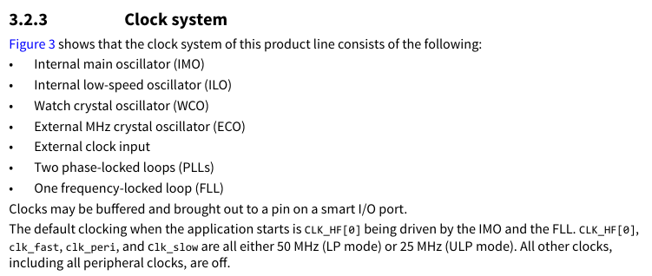

 | คำถาม Meeting 08/06/2026

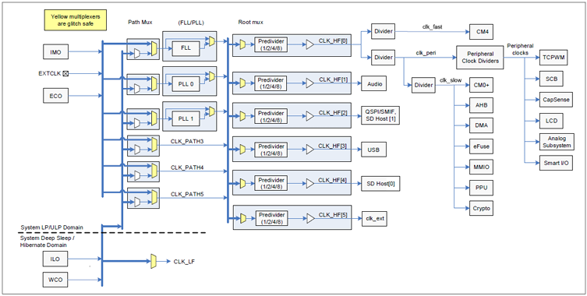
 | Clock
 |  | ทำความเข้าใจ

 |  |  | Clock Source [PSoG6]
 |  |  |  | คืออะไร
 |  |  |  | ทำหน้าที่กำหนดความเร็วในการประมวลผล
 |  |  |  | มีอะไรบ้าง
 |  |  |  | Internal main oscillator (IMO) |  |  | ใช้ตอน Startup / Default Clock |  | 8 MHz
 |  |  |  | Internal low-speed oscillator (ILO) |  |  | Clock กำลังต่ำ ใช้ใน Low-power / Sleep Mode |  |  | 32 kHz
 |  |  |  | Watch crystal oscillator (WCO) |  |  | สำหรับนับเวลาใน Sleep / Low-power mode ช่วยให้ MCU ทำงานด้วยพลังงานต่ำ รักษาความแม่นยำของเวลาได้
 |  |  |  | External MHz crystal oscillator (ECO) |  |  | ใช้สำหรับสร้าง Clock ที่มีประสิทธิภาพสูง ความแม่นยำสูง, ใช้ตอนต้องการความเร็ว
 |  |  |  | External clock input |  |  | สามารถต่อ Clock ภายนอกเข้ามาเป็นแหล่ง Clock
 |  |  |  | Two phase-locked loops (PLLs) |  |  | ใช้ปรับหรือคูณความถี่
 |  |  |  | One frequency-locked loop (FLL)

 |  |  | Frequency

 |  |  | Low power
 |  |  |  | คืออะไร
 |  |  |  | System Low Power (LP) – All peripherals and CPU power modes are available at maximum speed
 |  |  |  | System Ultra Low Power (ULP) – All peripherals and CPU power modes are available, but with limited speed
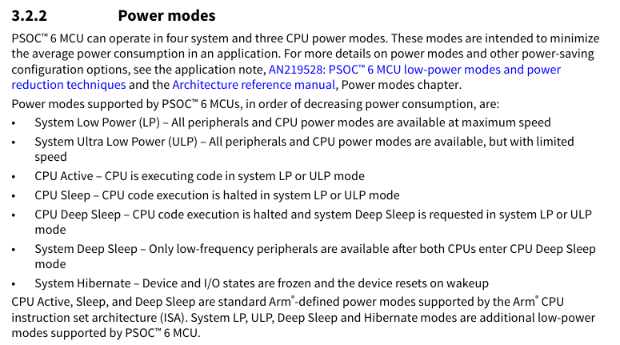
 | Timer | TCPWM

 |  |  | Base tick |  |  |  |  |  |  | 80MHz = 80T/1s
 |  |  |  | คืออะไร | สัญญาณเวลา/นาฬิกาพื้นฐาน ที่เกิดซ้ำ ๆ ด้วยความถี่คงที่ |  |  |  |  | 1ms = T?
 |  |  |  |  |  |  |  |  |  | 80M/1000 = 1ms
 |  |  |  | มีไว้เพื่ออะไร |  |  |  |  |  | 80000 = 1ms

 |  |  |  | มีทำไม

 |  |  | main cycle
 |  |  |  | คืออะไร
 |  |  |  | ทำงานตลอด เป็นที่ทำงานหลักของโปรแกรม เช่น อ่าน sensor ประมวลผล update output
 |  |  |  | Base Tick ใช้กำหนดว่า “เมื่อไหร่ใน Main Cycle ควรทำงานอะไร”

 |  |  |  | ใช้เพื่ออะไร

 |  |  | system timer overflow

 |  |  |  | คืออะไร
 |  |  |  | Timer นับถึงค่าสูงสุด แล้ววนกลับไปเริ่มต้นใหม่
 |  |  |  | counter ที่มีขนาดจำกัด |  |  |  | ใช้สร้าง “เวลาเป็นช่วง ๆ” (Periodic)

 |  |  | Functional
 |  |  |  | เป็นแบบไหน

 |  |  |  | เริ่มต้นระบบ clock ก่อนเริ่มทำงาน Application
 |  |  |  | ตั้งค่าความถี่ ตาม config
 |  |  |  | ตรวจสอบ clock source ที่เลือกว่ามีความเสถียรไหม
 |  |  |  | ตรวจสอบ PLL lock พร้อมใช้งาน
 |  |  |  | เปลี่ยนจาก default clock ไปเป็น target clock ที่ต้องการได้
 |  |  |  | สามารถตรวจสอบว่า clock source ที่ใช้ตรงกับ Target clock ที่ต้องการ
 |  |  |  | restore clock config หลังจาก กลับมาจาก low-power mode

 |  |  |  | ตั้งค่า timer
 |  |  |  | สร้าง tick ของระบบ
 |  |  |  | สามารถตรวจสอบ timeout ได้
 |  |  |  | สร้าง periodic สำหรับ main cycle

 |  |  | API In/out data

 |  |  |  | มีอะไรบ้าง

 |  |  | timer
 |  |  |  | init
 |  |  |  | config source
 |  |  |  | verifiy
 |  |  |  | switch
 |  |  |  | restore

 |  |  | clock
 |  |  |  | init
 |  |  |  | genbasetick
 |  |  |  | MainCycleTrigger

 | Clock กับ Timer มีความสัมพันธ์กันยังไง

